Sheet1
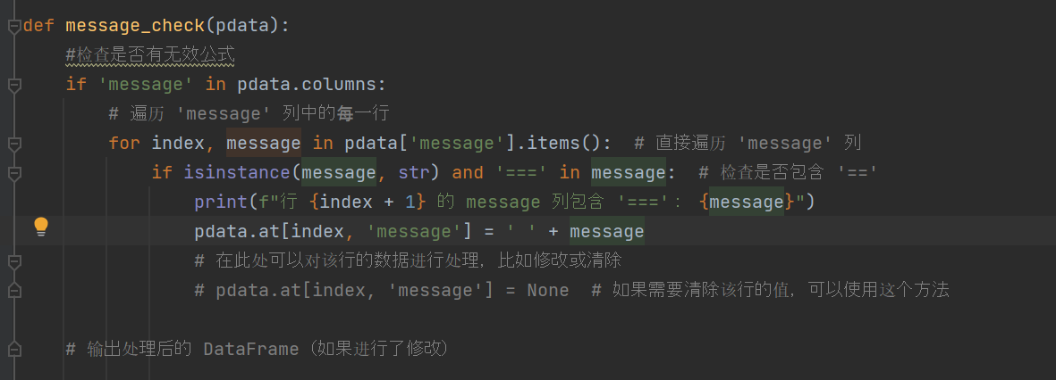
 |  | 创立窗口和按钮
 |  | tkinter
 |  | import tkinter as tk
 |  | root = tk.Tk()

main文件里面主要是制作一个class |  | 窗口名称 |  | root.title('演示窗口')
可以在把主gui画面放在main文件里，然后把事件函数放在 |  |  |  |  |  |  | 如果您直接调用 to_excel() 并传入一个新的路径，它会尝试创建一个新的 Excel 文件。如果没有事先检查文件是否存在或路径是否正确，
其他文件里面。 |  | 窗口设置大小 |  | root.geometry("300x100+630+80") # (宽度x高度)+(x轴+y轴) |  |  | pandas 会创建一个空白文件，但是里面没有任何数据。即便它创建了文件，文件内容可能就是空的。
而不是直接mainloop而已
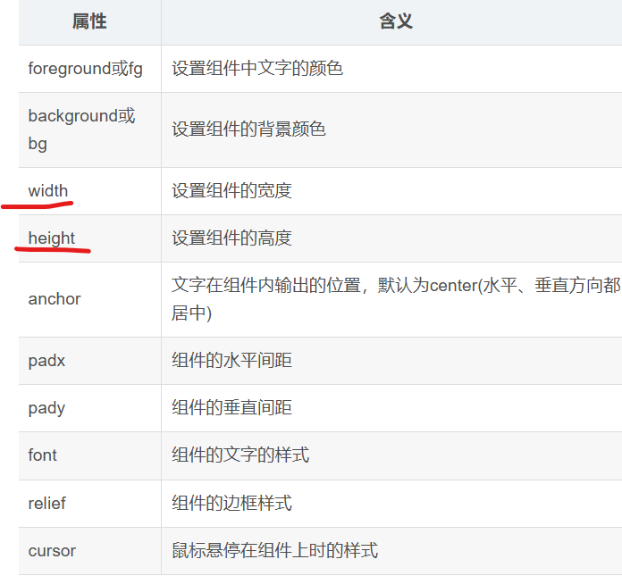
 |  | 窗口图标 |  | iconbitmap()

 |  | 公共组件属性

 |  | 创建一个文本 |  |  |  |  | 例子
 |  | A = Label(界面， text='文字', fg='red', bg='yellow')

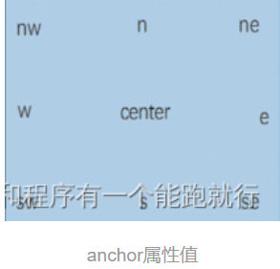

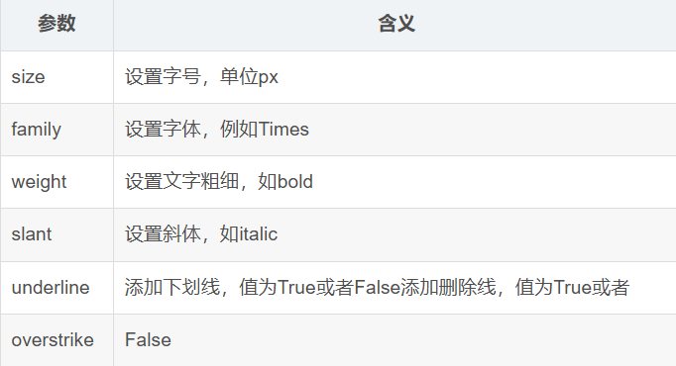
 |  | 设置字体

 |  | 在设置里，不是单独font('华文新魏', 16, bold)

 |  | relief属性用于设置组件的边框样式
 |  |  |  |  | 后续查看

 |  | Label标签组件
 |  | 在Label中添加图片
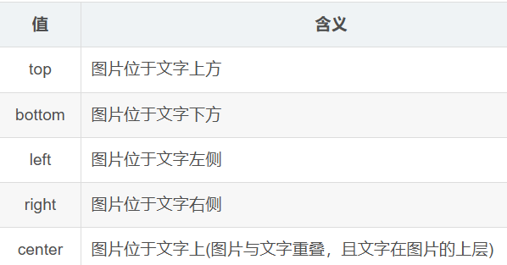

 |  | img = PhotoImage(file='./xxxxxxx.png')
 |  | Label(rooot, image = img)
 |  | compound是设置图片的位置
 |  | Label(win, text='laoxiaohai', fg='red', image=img, compound='top')

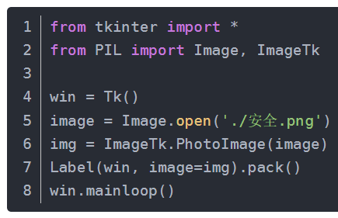
 |  | 如果是需要引入jpg模式的话，需要安装第三方库 pip install pillow

 |  | 设置Label文字在指定位置换行
 |  | 一般是\n
 |  | 还有可根据像素大小直接换行的操作
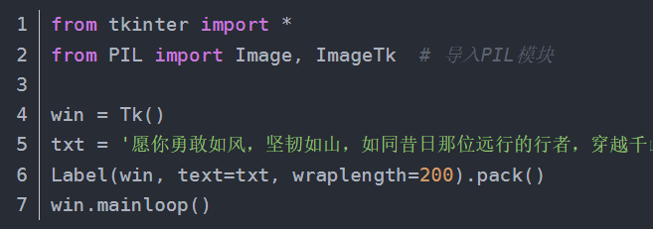

 |  | 创建一个输入的白框框

 |  | Entry组件
 |  | tk.Entry() | 参数第一个就是画面root，
 |  |  | 第二个就是看要不要隐藏
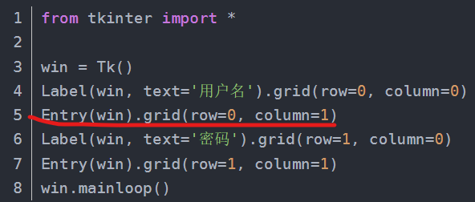

 |  | 将输入的内容隐藏
 |  | Entry(win, show='*').grid(row=1, column=1)

 |  | 获取文本框内容的方法函数
 |  | .get() |  |  | entry.get('0.0', 'end')
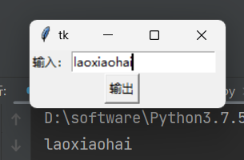

 |  | 文本框的指定位置添加内容
 |  | entry.insert(0, 'laoxiaohai')

 |  | 清除文本框中的内容
 |  | entry.delete(first,end)，该语法可以删除文本框中从first-end之间所有字符串

 |  | 按钮类组件

 |  | 创建按钮 |  | 这个方法里面的参数，就是要我们写窗口的名字
 |  |  |  | btn1 = tk.Button(root)
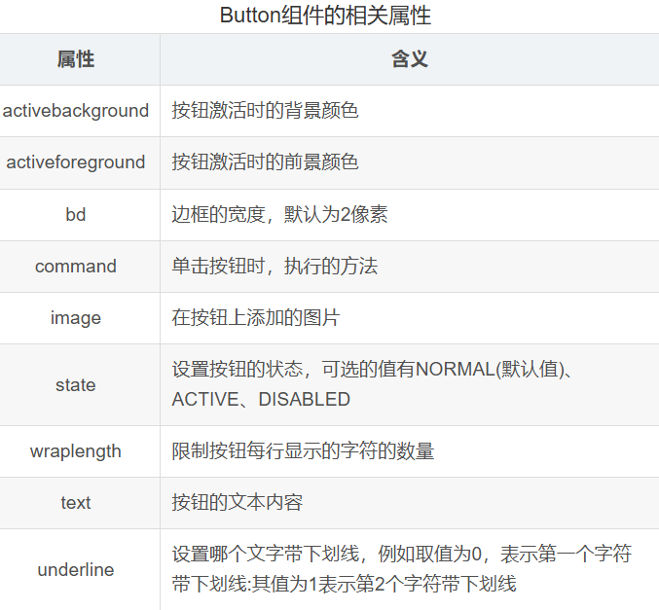

 |  | 给按钮取一个名称
 |  |  |  | btn1["text"] = "点击"

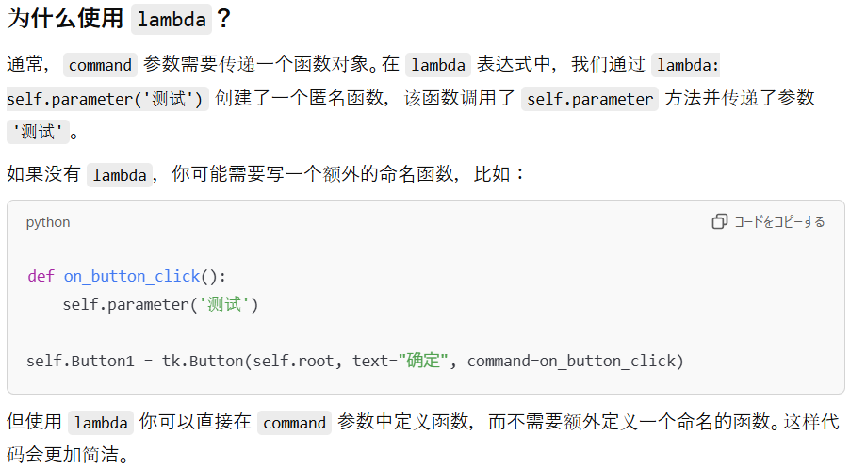
 |  | 定位按钮 |  | 已经放到窗口里面了，但是放到窗口的哪个位置，东南西北哪个地方
 |  |  |  | btn1.pack() # 按钮在窗口里面的定位

 |  | 链接函数
 |  |  |  | Button(win, text='输出', command=output)

 |  | 创建点击按钮事件 |  | 创建点击按钮事件的弹窗，先导入messagebox，这个必须单独导入
 |  |  |  | from tkinter import messagebox
 |  |  |  | def test(e):
 |  |  |  | messagebox.showinfo("窗口名称","点击成功")

 |  | 创建按钮和方法的链接 |  |  | 一点击按钮，就执行这个方法
 |  |  |  | btn1.bind("<Button-1>",test)
 |  |  |  | #第一个参数为：按鼠标左键的事件 第二个参数为：要执行的方法的名字

 |  | 创建一个文本
 |  |  |  | 创建一个 Label 显示文本
 |  |  |  | label = tk.Label(root, text="这是初始的文字", font=("Arial", 14)) label.
 |  |  |  | pack(pady=20)

 |  | 窗口保持循环
 |  |  |  | root.mainloop()
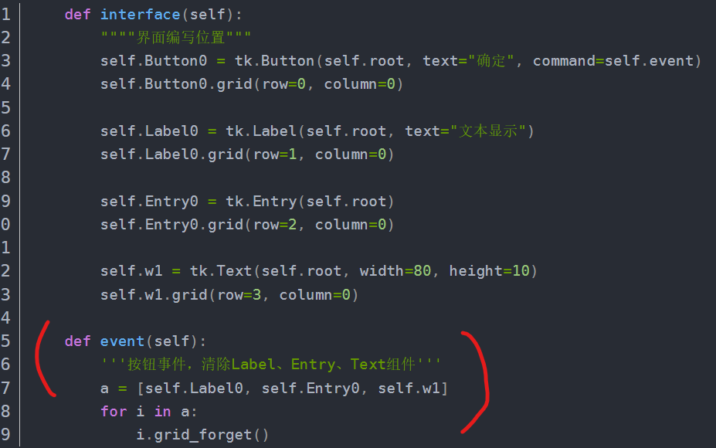

 |  | 清除控件

 |  | 控件名字.grid_forget()

 |  | 下拉选择框绑定事件

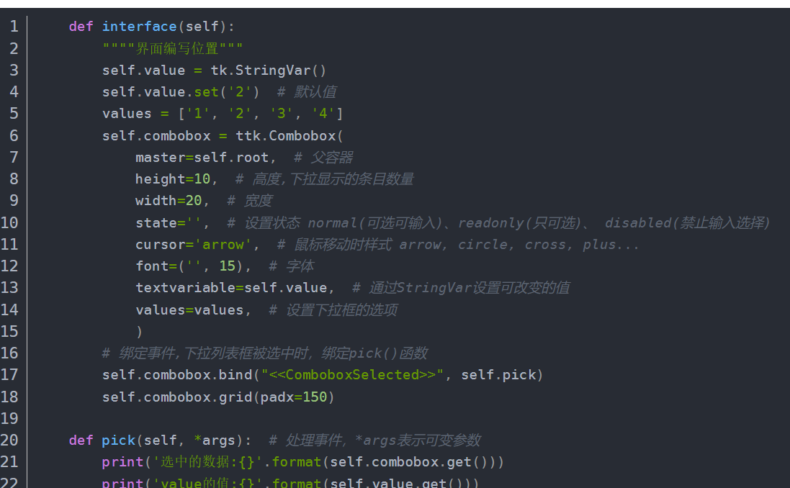

 |  | 组件布局及样式

 |  |  | grid
 |  |  | grid_info() 查看组件默认的参数

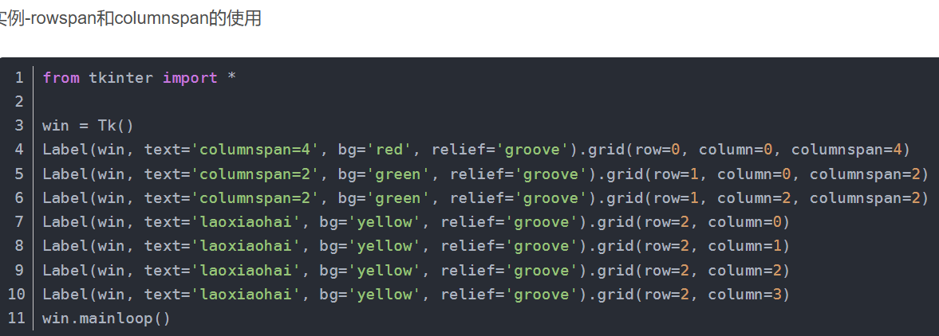
 |  |  | column 指定控件所在的列 |  |  | btn1.grid(column=0)

 |  |  | columnspan 指定每个控件横跨的列数 |  |  | a占了两个格子的宽度，colunmspan就是2
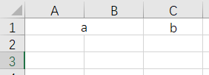

 |  |  | row 指定控件所在的行 |  |  | btn2.grid(row=1)
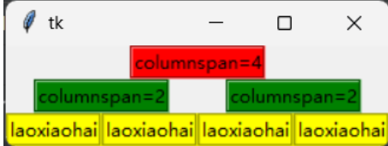
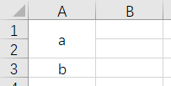
 |  |  | rowspan 指定每个控件横跨的行数

 |  |  | ipadx 水平方向内边距 |  |  | btn1.grid(ipadx=5)


 |  |  | ipady 垂直方向内边距 |  |  | btn1.grid(ipady=20)
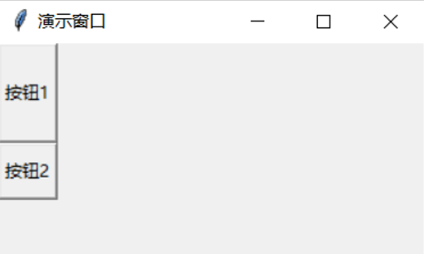

 |  |  | padx 水平方向外边距 |  |  | btn1.grid(padx=50)
 |  |  |  |  |  | btn2.grid(column=1, padx=20)
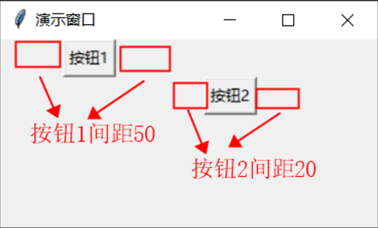

 |  |  | pady 垂直方向外边距

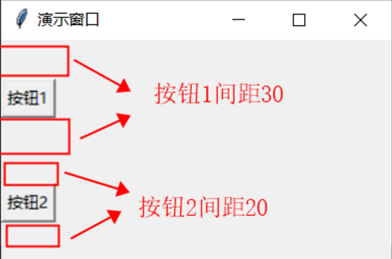

 |  |  | place
 |  |  | but1.place(relx=0.2, x=100, y=20, relwidth=0.2, relheight=0.5)
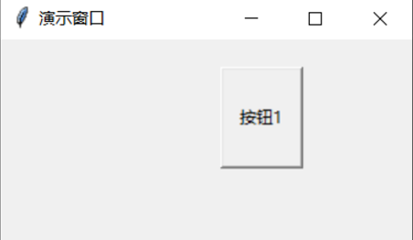

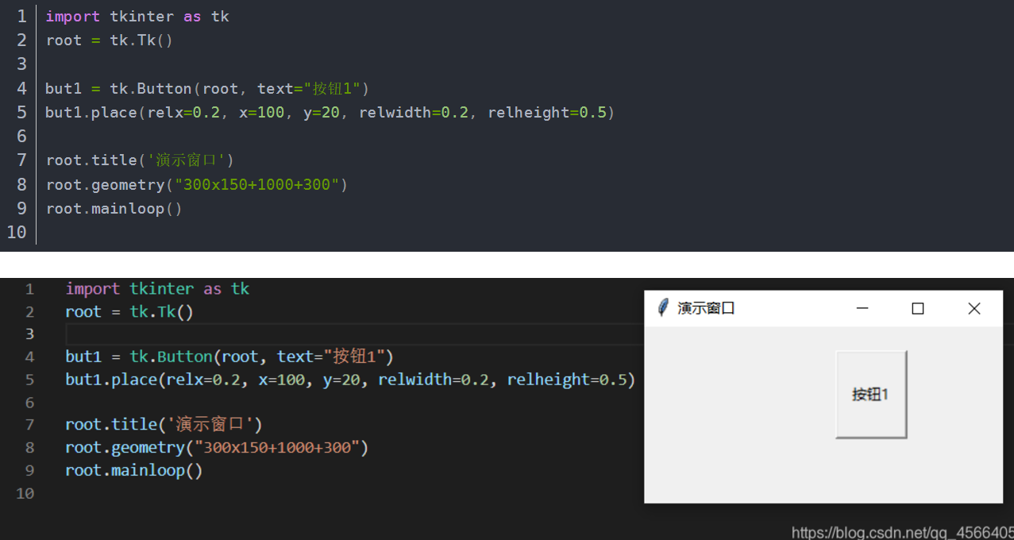

 |  |  | 组件文字字体、字号、字体粗细、颜色设置

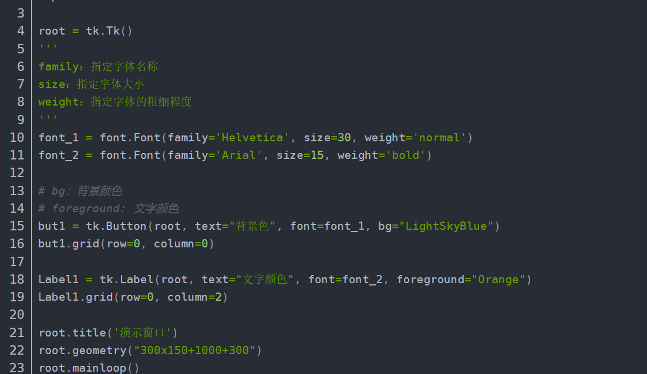

 | 设置子窗口
 | 需要用到tk.Toplevel() 来创建一个子窗口
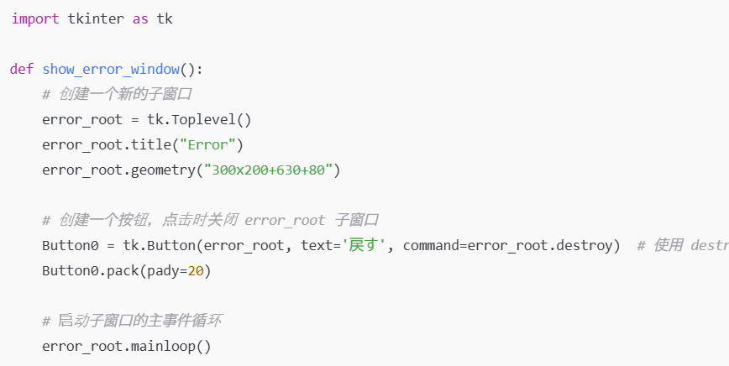

 | error_root.quit() 被替换为 error_root.destroy()。destroy() 只会关闭当前窗口，不会影响到主窗口。
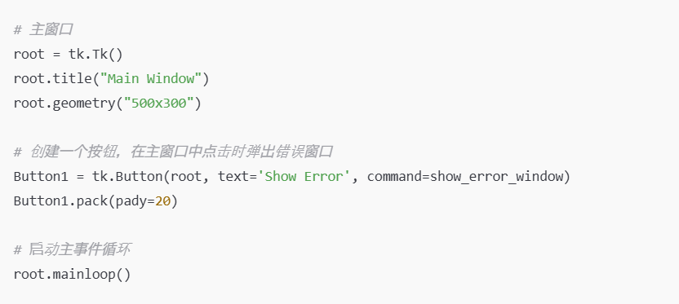

 | 多线程处理
 | threading语法

 | threading.Thread(group=None, target=None, name=None, args=(), kwargs={}, *, daemon=None)
 | ---------------------------------------------------------------------------------------
 | group：必须为None，与ThreadGroup类相关，一般不使用。
 | target：目标函数 |  | 启动的函数
 | name：线程名，默认Thread-x（x从1开始）
 | args：为目标函数传递实参、元组
 | kwargs：为目标函数传递关键字参数、字典
 | daemon：用来设置线程是否随主线程退出而退出（当daemon设置False时，线程不会随主线程退出而退出，主线程会一直等着子线程执行完。当daemon设置True时，线程会随主线程退出而退出，主线程结束其他的子线程会强制退出）

 | import threading

 | Tkinter 中 insert 方法
 | entry.insert(index, text) |  |  | index：指定插入文本的位置。
 |  |  |  | text：要插入的文本。

 | 我们使用 threading.Event() 来控制线程的暂停和继续。
 | self.pause_event.set() 用于让线程继续执行，self.pause_event.clear() 用于暂停线程。
 | self.pause_event.wait() 让线程阻塞，直到 pause_event 被设置为 set()（即线程继续执行）。

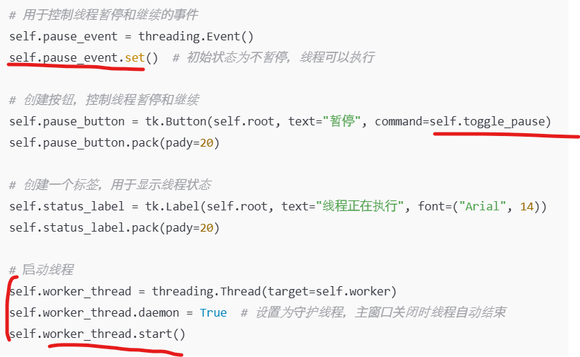

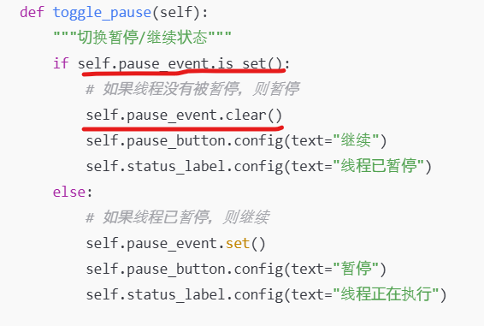

 | 文件之间的引用

 | import sys |  |  |  | sys.path.append(r"./one") 向这个列表中添加了一个新的路径 ./one，这
 | sys.path.append(r"./one") |  |  |  | 样 Python 就能够在该路径下查找模块了。r"./one" 是一个原始字符串，表示 ./one 路径下的内容。
 | from b import main |  |  |  | 这行代码从 ./one 目录下的 b.py 模块中导入 main 函数。

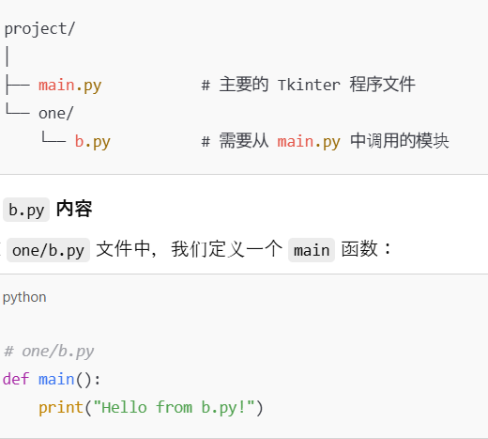

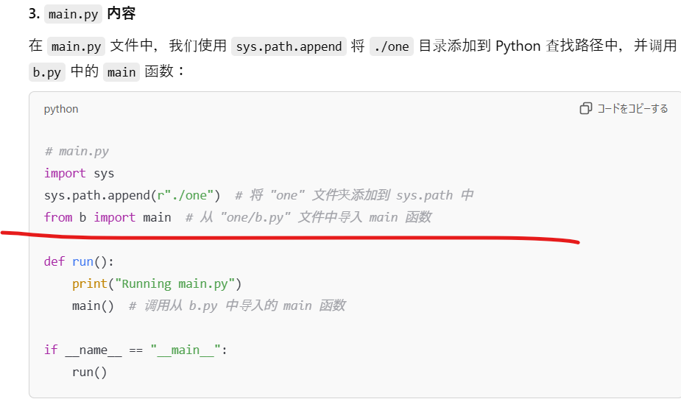

 | 提取文件的绝对路径os.path.abspath(file_path)
 | 提取文件的提取文件路径中的目录部分os.path.dirname(file_path)
 | 提取文件的名字os.path.basename(file_path)包含拓展名字
 | 提取文件的名字不包含拓展名字os.path.splitext(file_path)

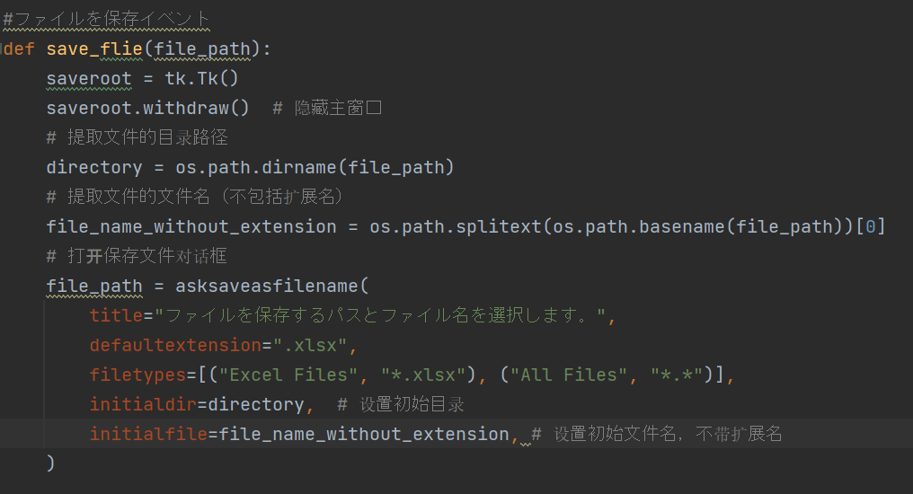

 | 检查无效公式

 | 用 Python 编写的，目的是遍历 Excel 工作簿（wb）中的每一个工作表（sheet），检查每个单元格的内容，特别是检查是否有无效的公式。如果检测到公式无效，代码会打印出错误信息并清除该公式。

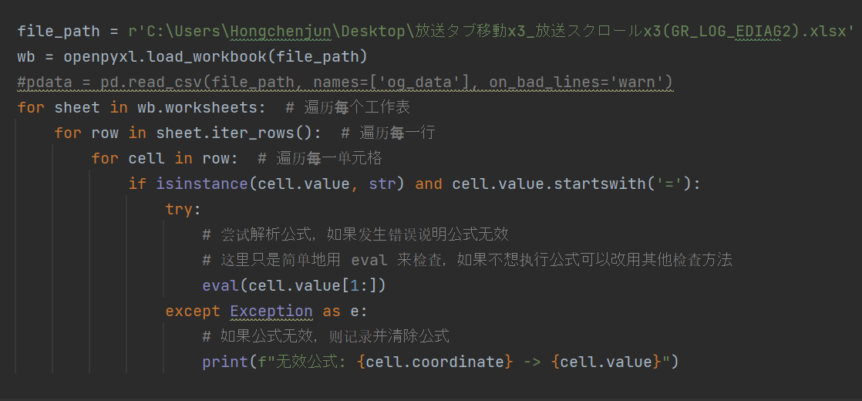

 | if isinstance(cell.value, str) and cell.value.startswith('='):
 | 代码检查单元格的值（cell.value）是否是字符串，并且该字符串是否以等号（=）开头。公式在 Excel 中通常是以等号开始的（例如，=A1+B1）。如果满足这个条件，说明当前单元格是一个公式。

 | cell.coordinate 是当前单元格的位置（例如 A1），cell.value 是当前公式的内容。

 | 历遍寻找和替换

